補足資料
No | 補足資料
1 | 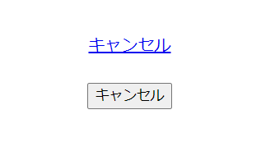
2

